二、自學網記錄學習心得類
三、自學網記錄(含心得筆記類(請註明教材來源及名稱等等)):
 | 1) 心得筆記請上傳至自學網本學年度活動課程(需註冊登入) |  | 上傳自學網教學: | http://ce.etweb.fju.edu.tw/ceweb/self_learning_show/2015f/submit_SL_note.pdf
 | 2) 進入自學網後，左側「學員專區」，再按上方「學習成果」。
 | 3) 截圖貼入此
 | 範例：
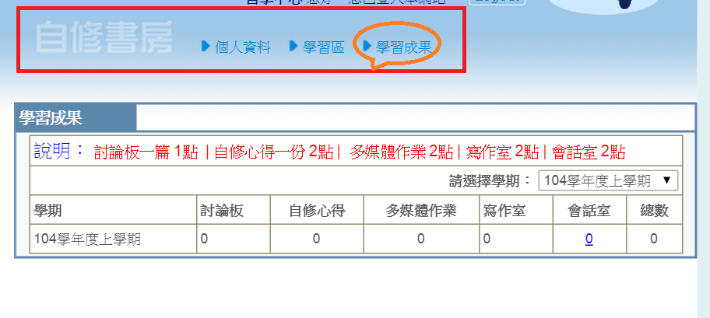

 |  |  | 總計:

 | 自學網記錄 | 篇數/次數
 | 自修心得
 | 會話室
 | 寫作室

 | 截圖:

四、FB心得截圖

二、FB粉絲專頁點讚分享+心得或留言(請附上截圖)
每篇兩點
總計: | 篇

截圖範例(請務必秀出留言部分):

